상품제안서
송월타올 스누피 플레이 스포츠40타올 150g | 상품코드: S38089

 |  |  |  |  |  |  | 02-713-8555 | www.synergygift.co.kr
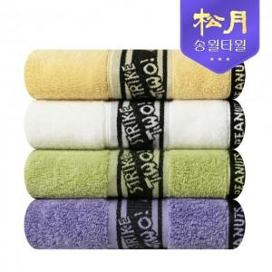

【상세/제작정보】 | <p><span style="font-size: 14pt;">※ 자수인쇄 디자인 난이도에 따라 인쇄비 편차 발생 됩니다.</span></p>

【인쇄/포장옵션】 | 실크, 자수 / 포장지포장

【공급단가】 | 수량 | 100~ | 300~ | 500~ | 1,000~ | 3,000~
*VAT별도 | 아이보리 | 5,400원 | 5,320원 | 5,200원 | 4,990원 | 4,780원
 | 옐로우 | 5,400원 | 5,320원 | 5,200원 | 4,990원 | 4,780원
 | 라이트그린 | 5,400원 | 5,320원 | 5,200원 | 4,990원 | 4,780원
 | 퍼플 | 5,400원 | 5,320원 | 5,200원 | 4,990원 | 4,780원

【상품 URL】 | https://www.synergygift.co.kr:443/src/goods_detail.php?gdno=38089

